Gioi thieu
Crowdfunding (kêu gọi hỗ trợ vốn) từ cộng đồng giúp xuất bản sách blog nhân sự – Quyển 5 - Tái tạo Hệ thống QT hiệu suất (PM) KPI

Thân gửi anh chị và các bạn,

Tôi lại tiếp tục chuẩn bị xuất bản sách cả nhà ạ!
Đợt này tôi trải nghiệm nhiều cả về thực tế triển khai Quản trị Nhân sự (cho công ty tôi) và Tư vấn tái tạo Hệ thống QTNS cho các công ty đối tác. Tôi có viết các trải nghiệm này lên trên blog nhân sự nhưng đó chỉ là các bài rời rạc. Tôi muốn tổng hợp lại các bài viết đó thành mạch trên seri nhiều quyển sách. Toàn bộ seri các quyển sách này tôi đặt tên nó thành bộ sách Blog Nhân sự "Tái tạo Nhân sư". Trong bộ sách, quyển đầu tiên tôi dự kiến xuất bản đầu tiên sẽ là quyển mang tên: "Tái tạo Hệ thống Quản trị Hiệu suất (PM) KPI". Và đây cũng là quyển số 5 với chủ đề "blog nhân sự" của tôi. Anh chị có muốn đọc một quyển sách viết chi tiết cách tôi đi đến các công ty và tiến hành các hoạt động tái tạo hệ thống Quản trị Hiệu suất cho họ như thế nào không?

Nội dung sách dự kiến là gì?
Dự kiến, quyển sách của tôi sẽ là quyển viết theo dạng blog (tản văn) ghi chép lại những gì tôi đã triển khai nên sẽ có mấy phần như sau:
Phần 1: Tại sao tôi lại phải có KPI?
Phần 2: Công ty nào cũng có chiến lược đấy!
Phần 3: Cách vẽ Bản đồ chiến lược?
Phần 4: Hướng dẫn lên KPI cho CEO (KPI chiến lược)
Phần 5: Cách tính tỷ trọng và phân bổ KPI xuốn bộ phận
Phần 6: Thiết lập thư viện KPI cho bộ phận
Phần 7: Phân bổ KPI cho các vị trí và cách rút gọn KPI
Phần 8: Cách đánh giá và chính sách đánh giá KPI
Phần 9: Các vấn đề tâm lý khi áp dụng KPI
Phần 10: Xây dựng chính sách thúc đẩy và định biên nhân sự theo KPI
Phần 11: Xây dựng hệ thống đo lương KPI

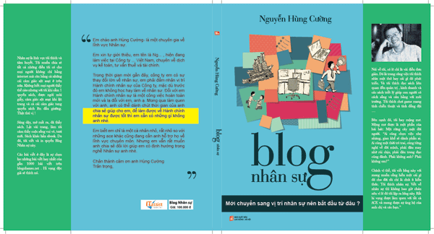

Tại sao phải Gây quỹ cộng đồng để sản xuất Quyển 5 "Tái tạo Hệ thống QT hiệu suất (PM) KPI"?
Vấn đề tiền nong đối với 1 dự án cá nhân luôn là vấn đề quan trọng. Tôi thực cần một ít vốn để có thể triển khai dự án. Bên cạnh đó, tôi cũng hi vọng nhận được sự động viên của mọi người để bản thân có động lực hoàn thành dự án. Mọi người biết đấy, là dự án cá nhân nên đôi khi có những thứ như cơm áo gạo tiền sẽ làm chúng ta quên đi ước mơ của mình, quên đi những dự định đầy hoài bão của cuộc đời. Lúc đó chúng ta cần có một ai đó thúc giục nhắc nhở rằng ta vẫn còn đang dang dở ước mơ, vẫn còn đang nợ ai đó 1 lời hứa. Đó chính là lý do tôi gây quỹ. Mong cả nhà hãy giúp tôi.

Tôi sử dụng tiền gây quỹ cho Quyển 5 vào những việc gì?
Trong đợt gây quỹ này, tôi đề ra con số mục tiêu tối thiểu là 18.000.000 VND / 1 quyển. Tức là để xuất bản 2 quyển cần 36.000.000 VND. Và số tiền tôi dùng để làm những việc sau:
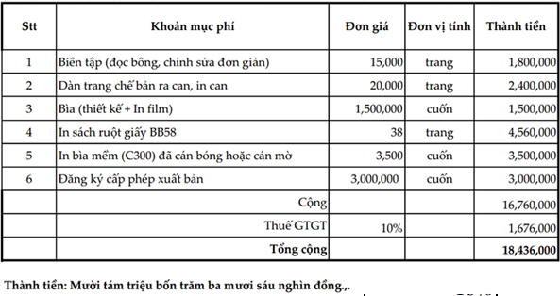

Các ưu đãi nhận được khi hỗ trợ dự án ?
Nếu anh chị em và bạn bè thực có lòng ủng hộ, hỗ trợ, sau khi hoàn thành dự án tôi xin được gửi lại cả nhà 1 vài món quà. Cụ thể các món quà như sau:

1. Hỗ trợ 100.000 VND hoặc hơn: Anh chị sẽ nhận được một (hoặc nhiều hơn 1) bản in bìa cứng của cuốn sách.

2. Hỗ trợ 1.100.000 VND hoặc hơn:
Anh chị sẽ nhận được:
- Một bản in bìa cứng của cuốn sách.
- 1 thư viện Tài liệu Nhân sự iCPO ứng dụng trong thực tế trị giá 990k. Thông tin về iCPO: Anh chị vui lòng click vào đây :https://hocviennhansu.edubit.vn/combo-document/thu-vien-tai-lieu-quan-tri-nhan-su-doanh-nghiep-icpo-advan

4. Hỗ trợ 1.600.000 VND hoặc hơn:
Anh chị sẽ nhận được:
- Một bản in bìa cứng của cuốn sách.
- 1 thư viện Tài liệu Nhân sự iCPO ứng dụng trong thực tế trị giá 990k. Thông tin về iCPO: Anh chị vui lòng click vào đây :https://hocviennhansu.edubit.vn/combo-document/thu-vien-tai-lieu-quan-tri-nhan-su-doanh-nghiep-icpo-advan
- 1 khóa học online video "BSCvsKPI - Kỹ thuật xây dựng và Triển khai". Ví dụ: https://hocviennhansu.edubit.vn/bscvskpi-ky-thuat-xay-dung-va-trien-khai-ver-tmsx-bao-bi

Cách thức ủng hộ và góp vốn ?
Để ủng hộ anh chị và các bạn vui lòng đăng ký tại đây: https://bit.ly/3rWQAqd

Sau khi đăng ký xong, anh chị chuyển khoản vào tài khoản với nội dung: Ủng hộ xb sách + Họ và tên + Số điện thoại

Thông tin tài khoản
Chủ tài khoản Nguyễn Hùng Cường
Vietcombank số tk: 0011004039312 sở giao dịch Vietcombank Ngô Quyền chi nhánh Hà Nội.
Số tiền: Như ở trên
Nội dung: Họ tên + Đt + Email + UH XB sach Blog NS

Về thông tin tác giả ?
Tôi là Nguyễn Hùng Cường – Hr Blogger. Hiện tại công việc chính của tôi là Tư vấn tái tạo Hệ thống QTNS cho các công ty. Số lượng công ty tôi đã tư vấn là khoảng hơn 30. Ngoài ra tôi còn đang cố gắng ứng dụng QTNS vào thực tế bản thân thông quan việc Startup (Khởi sự) 1 doanh nghiệp mới.
Cho tới thời điểm viết thư kêu gọi hỗ trợ vốn này, tôi đã tổ chức và đứng được 17 lớp chia sẻ về cách triển khai BSC và KPI. Mỗi lớp có trung bình khoảng 10 - 20 học viên.
Chi tiết vui lòng click tại đây. ( http://goo.gl/1rvXuF )

Ngày dự kiến xuất bản 15/06/2021.
Tôi sẽ liên tục cập nhật thông tin, danh sách các anh chị ủng hộ. Việc kêu gọi sẽ kết thúc khi chúng ta đạt được mục tiêu là 18 triệu. Theo những gì tôi để ý ở các dự án Crowdfunding khác, dự án sẽ được tiến hành khi việc kêu gọi góp vốn hoàn thành.
Một lần nữa xin cám ơn sự quan tâm và ủng hộ của anh chị và các bạn.

Liên hệ hỏi thêm thông tin về dự án ?
- Ms Đỗ Ngọc Mai - Thành viên BQT HrShare | Phụ trách Chăm sóc Cộng đồng.
- Điện thoại : 083.88.33616/ Zalo: 036.9904.004 - maidn.kc24@gmail.com

Trân Trọng!

Tái bút: Tôi đã xuất bản được 4 quyển và sẽ cố gắng 1 năm xuất bản thêm 1 quyển. Cụ thể là các quyển:
- Quyển 1: Nghề Nhân sự, liệu có kiếm đủ tiền xây nhà ở Hà Nội? - https://goo.gl/aj4bC3
- Quyển 2: Mới chuyển sang vị trí nhân sự nên bắt đầu từ đâu? - http://goo.gl/4fPmX7
- Quyển 3: Nghề Tuyển Người (3T) - Ác mộng nghề tuyển dụng - https://goo.gl/LjEgby
- Quyển 4: CEO & Quản trị Nhân sự - Hệ thống QTNS cần có là gì? - https://goo.gl/qMe7oV

